Sheet1
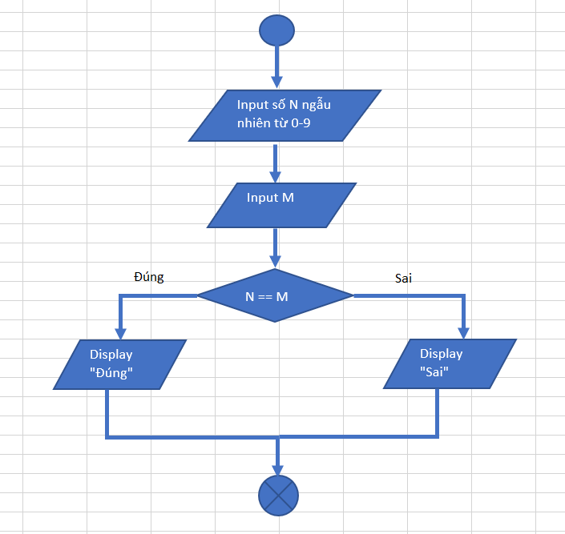

Input số N ngẫu nhiên từ 0-9

Input M

Đúng
N == M
Sai

Display "Đúng"
Display "Sai"

